상품제안서
(펜텔)트라디오수성펜 | 상품코드: F26471

 |  |  |  |  |  |  | 02-412-0044 | www.easy1.co.kr
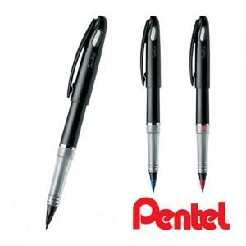

【상세/제작정보】 | 기본수량 미만 인쇄비 추가. 포장 별도문의.

【인쇄/포장옵션】 | 실크 / OPP(비닐)

【공급단가】 | 수량 | 300~ | 600~ | 900~ | 3,000~ | 5,000~
*VAT별도 | 단가 | 6,680원 | 6,580원 | 6,420원 | 6,250원 | 6,150원

【상품 URL】 | http://www.easy1.co.kr/src/goods_detail.php?gdno=26471

